QUÉBEC
NOM DE L'ÉQUIPE : |  |  | Québec | Seuls les joueurs inscrits sur les listes officielles sont autorisés à jouer. Tel que mentionné le non respect de la règle peut entrainer jusqu'à l'exclusion
ADRESSE COURRIEL : |  |  | adjimbele@gmail.com
TÉL D'URGENCE : |  |  | 438-233-4051
NOM DU COACH : |  |  | Mathurin Ndilne
NOM DU CAPITAINE : |  |  | Adrien
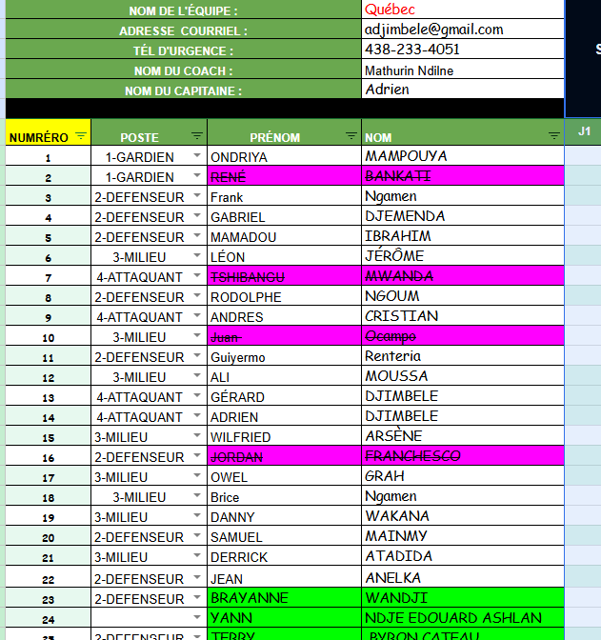
NUMRÉRO | POSTE | PRÉNOM | NOM | J1 | J2 | J3 | J4 | J5 | J6 | J7 | J8 | J9 | BUTS
1 | 1-GARDIEN | ONDRIYA | MAMPOUYA |  |  |  |  |  |  |  |  |  | 0
2 | 1-GARDIEN |  |  |  |  |  |  |  |  |  |  |  | 0
3 | 2-DEFENSEUR | Frank | Ngamen |  |  |  |  |  |  |  |  |  | 0
4 | 2-DEFENSEUR | GABRIEL | DJEMENDA |  |  |  |  |  |  |  |  |  | 0
5 | 2-DEFENSEUR | MAMADOU | IBRAHIM |  |  |  |  |  |  |  |  |  | 0
6 | 3-MILIEU | LÉON | JÉRÔME |  |  |  |  |  |  |  |  |  | 0
7 | 4-ATTAQUANT |  |  |  |  |  |  |  |  |  |  |  | 0
8 | 2-DEFENSEUR | RODOLPHE | NGOUM |  |  |  |  |  |  |  |  |  | 0
9 | 4-ATTAQUANT | ANDRES | CRISTIAN |  |  |  |  |  |  |  |  |  | 0
10 | 3-MILIEU |  |  |  |  |  |  |  |  |  |  |  | 0
11 | 2-DEFENSEUR | Guiyermo | Renteria |  |  |  |  |  |  |  |  |  | 0
12 | 3-MILIEU | ALI | MOUSSA |  |  |  |  |  |  |  |  |  | 0
13 | 4-ATTAQUANT | GÉRARD | DJIMBELE |  |  |  |  |  |  |  |  |  | 0
14 | 4-ATTAQUANT | ADRIEN | DJIMBELE |  |  |  |  |  |  |  |  |  | 0
15 | 3-MILIEU | WILFRIED | ARSÈNE |  |  |  |  |  |  |  |  |  | 0
16 | 2-DEFENSEUR |  |  |  |  |  |  |  |  |  |  |  | 0
17 | 3-MILIEU | OWEL | GRAH |  |  |  |  |  |  |  |  |  | 0
18 | 3-MILIEU | Brice | Ngamen |  |  |  |  |  |  |  |  |  | 0
19 | 3-MILIEU | DANNY | WAKANA |  |  |  |  |  |  |  |  |  | 0
20 | 2-DEFENSEUR | SAMUEL | MAINMY |  |  |  |  |  |  |  |  |  | 0
21 | 3-MILIEU | DERRICK | ATADIDA |  |  |  |  |  |  |  |  |  | 0
22 | 2-DEFENSEUR | JEAN | ANELKA |  |  |  |  |  |  |  |  |  | 0
23 | 2-DEFENSEUR | BRAYANNE | WANDJI |  |  |  |  |  |  |  |  |  | 0
24 |  | YANN | NDJE EDOUARD ASHLAN |  |  |  |  |  |  |  |  |  | 0
25 | 2-DEFENSEUR | TERRY | BYRON CATEAU |  |  |  |  |  |  |  |  |  | 0
26 |  | JOY ARMEL | WAKANA |  |  |  |  |  |  |  |  |  | 0

